Лист1

Вид | Артикул | Фото | Наименование товара | Название | Материал | Цвет | Цена продажи
Куклы для секса | DFJ-001 |  | Шикарная кукла из высококачественного силикона, она удовлетворит Вас тремя разными способами и позволит Вам испробовать почти все позы из Камасутры. Вам не будет скучно с ней 100%. (Рост 160 см) | Джессика | TRE |  | 500,000
Куклы для секса | DFJ-002 | 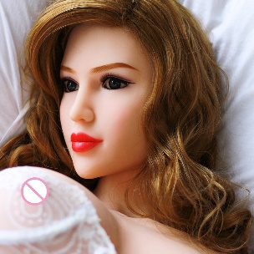 | Шикарная кукла из высококачественного силикона, она удовлетворит Вас тремя разными способами и позволит Вам испробовать почти все позы из Камасутры. Вам не будет скучно с ней 100%. (Рост 160 см) | Моника | TRE |  | 500,000

